Sheet1
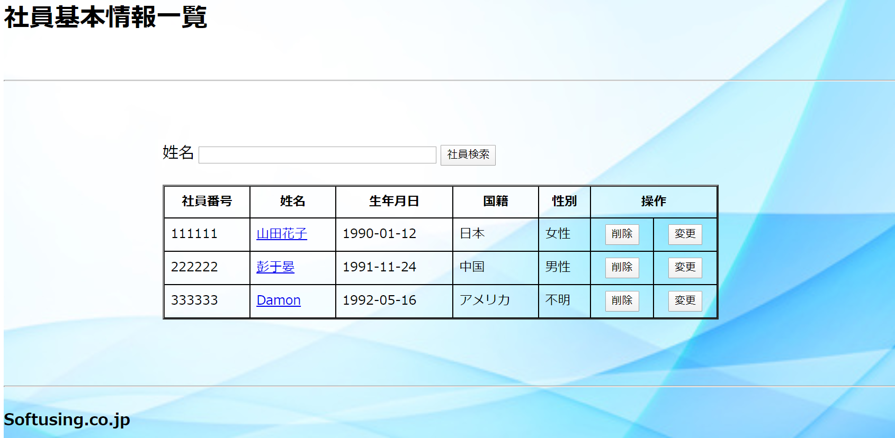
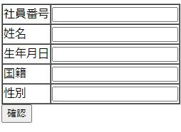
問題
 | 下記の画面を作成ください。
 | １．ブラウザータイトルは 社員基本情報一覧画面である
 | ２．表の姓名項目にITJOBリンクを付く
 | ３．キーワードを入力、「検索」ボタンを押下したら、キーワードを含まない行が非表示にする
 | ４．「削除」ボタンを押したら、本行のデータを表示しない。
 | ５. 「変更」ボタンを押すと、下にもう一つの「情報新規」のテーブルを表示し、社員基本情報を記入する。「確認」ボタンを押すと、記入した情報を上のテーブルに追加する。

